Sheet1
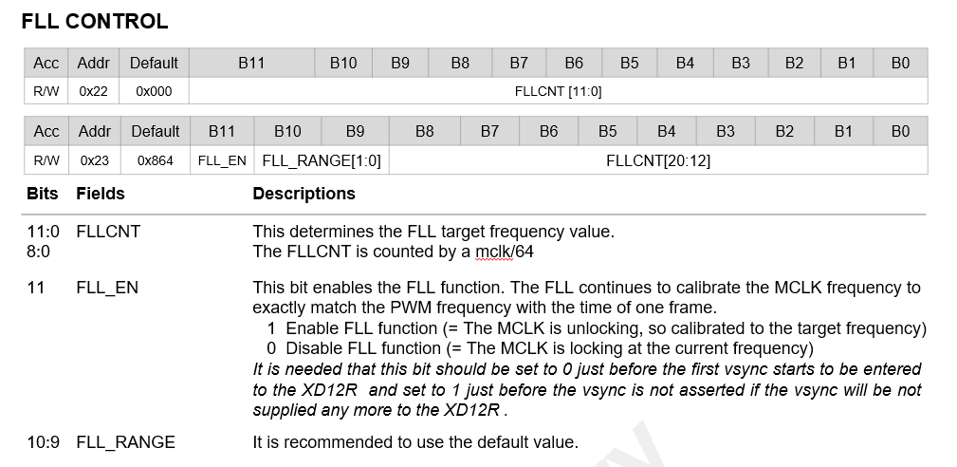
Case 1) MCLK = 40MHz
Vsync | 120 | Hz
XD_MCLK | 40 | MHz
MCLK_LOCK_CNT [20:0] | 333333 | EA | 전체 21bit, 계산 후 반올림
MCLK_LOCK_CNT [11:0] | 1557 | EA | 하위 12bit | 0x615 | Hex
Dec to Hex 변환
MCLK_LOCK_CNT [20:12] | 81 | EA | 상위 9bit | 0x051 | Hex

Case 2) MCLK = 50MHz
Vsync | 120 | Hz
XD_MCLK | 50 | MHz
MCLK_LOCK_CNT [20:0] | 416667 | EA | 전체 21bit, 계산 후 반올림
MCLK_LOCK_CNT [11:0] | 2971 | EA | 하위 12bit | 0xB9B | Hex
Dec to Hex 변환
MCLK_LOCK_CNT [20:12] | 101 | EA | 상위 9bit | 0x065 | Hex

Case 3) MCLK = 60MHz
Vsync | 120 | Hz
XD_MCLK | 60 | MHz
MCLK_LOCK_CNT [20:0] | 500000 | EA | 전체 21bit, 계산 후 반올림
MCLK_LOCK_CNT [11:0] | 288 | EA | 하위 12bit | 0x120 | Hex
Dec to Hex 변환
MCLK_LOCK_CNT [20:12] | 122 | EA | 상위 9bit | 0x07A | Hex

